スポンサー公告
新商品のご案内
あみ印食品工業株式会社
〒114-0013 東京都北区東田端1-6-2 田端ビル
☎ 03-3894-4161（代表）

おすすめポイント
「ラーメンスープ」を「麺を入れない、飲むスープ」にしました！ 麺が入っていないので、ランチスープをはじめ、いろいろなシーンで お楽しみいただけます。
また、お酒を飲んだ後に無性に食べたくなるのが〆のラーメン。 でも、カロリーが…。そんな「罪悪感」も麺がない分、抑えられます。
必要な湯量は130mlですが、濃い目のスープがお好みの方は
「のんべえライン」まで。
【セット内容】 1,800円 (税込1,944円) ■あみ印 NOMEN あごだし醤油×4個 ■あみ印 NOMEN 地鶏風しお×4個 ■あみ印 NOMEN 博多とんこつ×4個
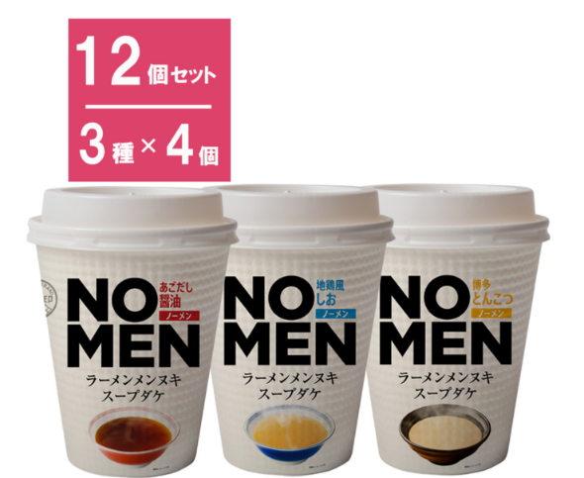


ご注文→ 〔セット〕あみ印 NOMEN アソートセット 3種×各4個｜格安・安いお酒の通販／配達ならカクヤス (kakuyasu.co.jp)

47 ノロウイルス関連情報
ノロウイルス指数平年同等 散発事故発生 |  |  |  |  |  |  |  | 出典:東京都感染症情報センター
 |  |  |  |  |  |  |  | （最近５年間の週値の比較） ノロウイルスの感染周期は4年ですね 前回は2018年
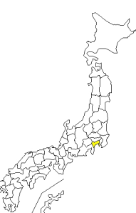

東京都は レベル 3 全国平均 (レベル2) 4.38
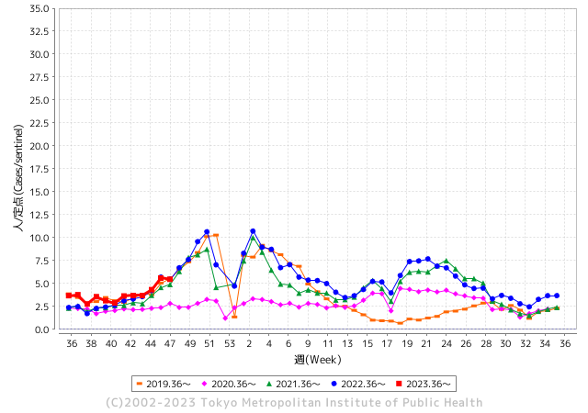
ノロウイルスのピークは
11-12月です。

 |  |  |  |  |  |  |  |  |  |  |  | レベル5

 |  |  |  |  |  |  |  |  |  |  |  | レベル4

 |  |  |  |  |  |  |  |  |  |  |  | レベル3

 |  |  |  |  |  |  |  |  |  |  |  | レベル2
GⅡ 46週 8例 |  |  |  |  | GⅡ 47週 0例 |  |  |  |  |  |  | レベル1
地方衛生研究所情報 |  |  | 傾向 |  | 出典：地方衛生研究所ネットワーク
★数年間で二番目に高い比率でノロウイルス終息か |  |  |  |  |  |  |  | http://idsc.tokyo-eiken.go.jp/diseases/gastro/gastro/
 |  |  |  | 流行警報 | 警戒警報
 | 2023-12-03 |  | 低散発 | 定点観測値 |  | ▲:減少 | 今週のニュース（Noroｖｉｒｕｓ） (11/27-12/3)
先週
今週
都道府県名 | 流行 ☆増加 ★減少☆★1つで約1ポイント |  |  | 2023/46週 | 2023/47週 | 対前週 | 大量発症事故（業種／内容） 今週 , 先週 |  |  |  | ニュースソース | 日時
北海道 | ☆ |  |  | 1.48 | 1.52 | 0.04 |  |  |  |  |  |  | 北海道
青森県 | ★ |  |  | 2.61 | 2.13 | ▲ 0.48 |  |  |  |  |  |  | 青森県
岩手県 | ★ |  |  | 4 | 3.05 | ▲ 0.95 |  |  |  |  |  |  | 岩手県
宮城県 | ★ |  |  | 2.58 | 1.89 | ▲ 0.69 |  |  |  |  |  |  | 宮城県
秋田県 | ☆ |  |  | 1.91 | 2.35 | 0.44 |  |  |  |  |  |  | 秋田県
山形県 | ★ |  |  | 2.96 | 2.71 | ▲ 0.25 |  |  |  |  |  |  | 山形県
福島県 | ☆ |  |  | 1.49 | 1.71 | 0.22 |  |  |  |  |  |  | 福島県
茨城県 | ☆ |  |  | 2.64 | 3.28 | 0.64 |  |  |  |  |  |  | 茨城県
栃木県 | ★ |  |  | 2.69 | 2.4 | ▲ 0.29 | 宇都宮市保健所は29日、同市今泉町の飲食店「弁当 田吾作」が提供した食品が原因で、ノロウイルスによる食中毒が発生したと発表した。同店に対して同日から３日間の営業停止を命令し、店内などの消毒や衛生教育を徹底するよう指導した。 |  |  |  | 下野新聞 | 2023-11-29 | 栃木県
群馬県 | ★ |  |  | 6.24 | 5.83 | ▲ 0.41 |  |  |  |  |  |  | 群馬県
埼玉県 | ☆ |  |  | 5.26 | 6.34 | 1.08 |  |  |  |  |  |  | 埼玉県
千葉県 | ★ |  |  | 4.98 | 4.56 | ▲ 0.42 |  |  |  |  |  |  | 千葉県
東京都 | ★ |  |  | 5.59 | 5.46 | ▲ 0.13 |  |  |  |  |  |  | 東京都
神奈川県 | ☆ |  |  | 4.22 | 4.87 | 0.65 | 11 月 27 日に給食調理員 1 名が体調不良により休暇を取得した。検査を行った結果、夕方にノロウイルス陽性が判明。他の調理員に体調不良の者はいないが、感染の有無を確認する必要があるため、11 月 28 日の給食を急遽休止することとし、保護者に対しお弁当の持参を依頼した(牛乳のみ提供)。11 月 29 日については、調理を必要としない簡易給食を提供する予定となっている。11 月 30 日以降の対応については、検討中である。 |  |  |  | 鎌倉市ニュース | 2023-11-28 | 神奈川県
新潟県 | ★ |  |  | 4.36 | 4.25 | ▲ 0.11 |  |  |  |  |  |  | 新潟県
富山県 | ★★ |  |  | 5.69 | 4.1 | ▲ 1.59 |  |  |  |  |  |  | 富山県
石川県 | ★★ |  |  | 6.45 | 4.9 | ▲ 1.55 |  |  |  |  |  |  | 石川県
福井県 | ★ |  |  | 6.6 | 6.4 | ▲ 0.20 |  |  |  |  |  |  | 福井県
山梨県 | ★ |  |  | 5.88 | 5 | ▲ 0.88 |  |  |  |  |  |  | 山梨県
長野県 | ★ |  |  | 2.87 | 2.37 | ▲ 0.50 |  |  |  |  |  |  | 長野県
岐阜県 | ★ |  |  | 2.91 | 2.19 | ▲ 0.72 | 岐阜県では、ノロウイルスを主な原因とする感染性胃腸炎の、定点医療機関あたりの患者数が、11月6日の週から2週連続で前週に比べて1割以上増加し、県のノロウイルス食中毒注意報の発表基準を超えました。 |  |  |  | CBCテレビ | 2023-11-24 | 岐阜県
静岡県 | ☆ |  |  | 3.81 | 4.09 | 0.28 |  |  |  |  |  |  | 静岡県
愛知県 | ☆ |  |  | 3.1 | 3.6 | 0.50 | 昨日(11月30日）、飲食店「中国料理 浜木綿 岡崎南店」（法性寺町）を食中毒の原因施設と断 定し、この施設に対し営業禁止を命じました。 患者は昨日時点で、令和5年11月24日（金曜日）に当該施設で調理された食事を摂食した1グ ループ39人のうち15人で、重症者は確認されておりません。 |  |  |  | 岡崎市公表 | 2023-12-01 | 愛知県
三重県 | ☆ |  |  | 4.24 | 4.67 | 0.43 |  |  |  |  |  |  | 三重県
滋賀県 | ★ |  |  | 5 | 3.83 | ▲ 1.17 |  |  |  |  |  |  | 滋賀県
京都府 | ☆ |  |  | 2.96 | 3.06 | 0.10 |  |  |  |  |  |  | 京都府
大阪府 | ☆ |  |  | 4.97 | 5.05 | 0.08 |  |  |  |  |  |  | 大阪府
兵庫県 | ☆ |  |  | 4.67 | 4.8 | 0.13 |  |  |  |  |  |  | 兵庫県
奈良県 | ☆ |  |  | 4.53 | 5.15 | 0.62 |  |  |  |  |  |  | 奈良県
和歌山県 | ★ |  |  | 4.17 | 3.5 | ▲ 0.67 |  |  |  |  |  |  | 和歌山県
鳥取県 | ★ |  |  | 3.95 | 3.11 | ▲ 0.84 |  |  |  |  |  |  | 鳥取県
島根県 | ★★ |  |  | 5.74 | 3.87 | ▲ 1.87 |  |  |  |  |  |  | 島根県
岡山県 | ☆ |  |  | 4.41 | 4.7 | 0.29 |  |  |  |  |  |  | 岡山県
広島県 | ★ |  |  | 4.6 | 4.27 | ▲ 0.33 |  |  |  |  |  |  | 広島県
山口県 | ★ |  |  | 4.44 | 4.3 | ▲ 0.14 |  |  |  |  |  |  | 山口県
徳島県 | ★ |  |  | 3.74 | 2.43 | ▲ 1.31 | 女性調理員１人がノロウイルス陽性 阿南の給食センター |  |  |  | 徳島新聞 | 2023-11-18 | 徳島県
香川県 | ★★★ |  |  | 9.75 | 7.07 | ▲ 2.68 |  |  |  |  |  |  | 香川県
愛媛県 | ☆ |  |  | 4.84 | 5.35 | 0.51 |  |  |  |  |  |  | 愛媛県
高知県 | ★ |  |  | 2.5 | 2.31 | ▲ 0.19 | 市が調べたところ、１１月２２日と２４日にこの店を利用した２０代から５０代の男性２２人と、３０代から４０代の女性７人のあわせて２９人が症状を訴えたということで、現在、全員が快方に向かっているということです。また、このうち１１人の客と従業員からノロウイルスが検出されたことから保健所はこの店の料理が原因の集団食中毒と断定し、３０日から３日間の営業停止処分にしました。 |  |  |  | NHK | 2023-11-30 | 高知県
福岡県 | ★ |  |  | 7.58 | 7.2 | ▲ 0.38 | 福岡市東区の保育施設で、0歳から5歳までの園児49人と職員7人、あわせて56人が嘔吐（おうと）や下痢の症状を訴え、一部の園児からノロウイルスが検出されました。福岡市はノロウイルスによる感染性胃腸炎の集団発生とみて28日、発表しました。 ★北九州市の保育園でも感染 園児２５人に感染性胃腸炎 KBC九州朝日放送 11/27 |  |  |  | 福岡放送 | 2023-11-28 | 福岡県
佐賀県 | ★ |  |  | 3.74 | 3.61 | ▲ 0.13 | 県健康福祉政策課によると、14日から症状を訴える人が出始め、施設は18日に保健福祉事務所に連絡。21日に衛生薬業センターで検査したところ、患者4人中3人からノロウイルスが検出された。21日までの8日間で利用者52人、職員10人が発症した。保健福祉事務所は施設内の消毒の徹底や排せつ物の適切な処理を指導した。 |  |  |  | 佐賀新聞 | 2023-11-23 | 佐賀県
長崎県 | ★ |  |  | 3.93 | 3.45 | ▲ 0.48 |  |  |  |  |  |  | 長崎県
熊本県 | ☆☆ |  |  | 6.16 | 7.94 | 1.78 |  |  |  |  |  |  | 熊本県
大分県 | ☆ |  |  | 8.39 | 9.39 | 1.00 |  |  |  |  |  |  | 大分県
宮崎県 | ☆ |  |  | 4.47 | 5.61 | 1.14 |  |  |  |  |  |  | 宮崎県
鹿児島県 | ☆ |  |  | 3.27 | 3.67 | 0.40 |  |  |  |  |  |  | 鹿児島県
沖縄県 | ★ |  |  | 2.32 | 1.61 | ▲ 0.71 |  |  |  |  |  |  | 沖縄県
全国 | ☆ |  |  | 4.36 | 4.38 | 0.02
 |  |  |  |  |  |  |  |  |  |  | 0 | 0
 |  |  |  | 今週 |  |  | 管理レベル「2」
 |  | 先週に比べて全国平均は |  |  |  | 4.38 | ：先週より | 0.02
 |  | 東京都は |  |  |  | 5.46 | ：先週より | ▲ 0.13
 |  | 最高指数は |  |  | 大分県 | 9.39 | 全国で10.00を超える都道府県数は |  | 0ヶ所 | 増減 | 0

2 | 9-10月、4月以降 施設の所在市町村で流行・ 食中毒が報告される 定点観測値が5.00前後 |  |  |  |  | 【情報共有】 週間・情報収集/情報は毎週確認する 【常設】 嘔吐物処理セットの配備 【体調管理】従業員の健康状況を徹底し、不良者は調理・加工ラインより外す

47 衛生訓話
毎週 ひとつ 覚えていきましょう
今週のお題( 調理する加熱温度・時間をきめていますか)
↓ 職場の先輩は以下のことを理解して わかり易く 指導しましょう ↓
加熱調理することで原材料に付着していた細菌が減少します
 | 第一次産品には食中毒の病原菌が付着している可能性があります。 これらの病原菌は過熱して取り去らない限り提供できません。
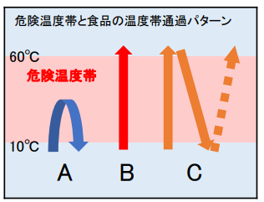
 |  | 注意すべき原材料と病原菌 1. 牛肉、内臓肉・・・・ベロ毒素陽性大腸菌* カンピロバクター属菌* 2. 鶏卵、うずら卵・・・サルモネラ属菌* 3. 鶏肉、羊肉・肉・・・カンピロバクター属菌* 4. 牡蠣、二枚貝・・・・ノロウイルス** 5. 海産魚貝類・・・・・腸炎ビブリオ*

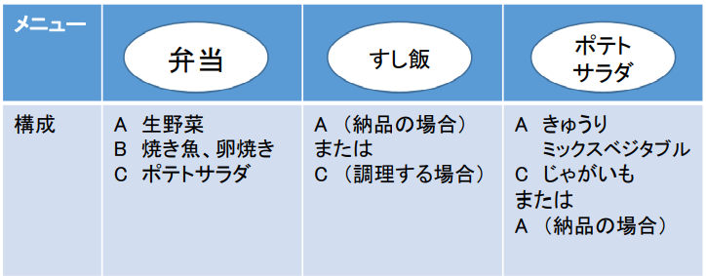

加熱温度、冷却温度と時間 時間内提供

 |  *細菌類は、おおかた7５℃で１分の加熱で 病原性を失わせることが出来る。 ただし食品の形態や内在する細菌と食品成分の共存状態によっては熱伝導が伝わりにくい ことがあるので検証が必要。例えば空気含有が多い場合が該当する。 サルモネラ属菌などでは６３℃１分で十分病原性を失うことが出来るという報告もある。 食品は美味しくなくては提供する意味がない。したがって不必要な加熱は避けたい。 腸炎ビブリオは過熱よりも真水洗浄が効果的なので調理前にしっかり洗えば 不必要な加熱は不要である。 **ノロウイルスは８５℃ 60-90秒の過熱が必要である。

46 感染症情報
2023年第46週（11月13日〜11月19日）
1類感染症 | 報告なし
2類感染症 | 結核例 239例
指定感染症 新型コロナウイルス感染症 | 厚生労働省：国内の発生状況など https://www.mhlw.go.jp/stf/covid-19/kokunainohasseijoukyou.html#h2_1 厚生労働省：データからわかる－新型コロナウイルス感染症情報－ https：//covid19.mhlw.go.jp/
 | https://www.mhlw.go.jp/stf/covid-19/kokunainohasseijoukyou.html#h2_1
 | 厚生労働省：データからわかる－新型コロナウイルス感染症情報－
 | https：//covid19.mhlw.go.jp/
3類感染症 細菌性赤痢 | 細菌性赤痢1例 菌種：S. sonnei（D群）＿感染地域：バングラデシュ
腸管出血性大腸菌感染症 | 腸管出血性大腸菌感染症87例（有症者54例、うちHUS なし） 感染地域：‌国内74例、韓国2例、パキスタン1例、国内・国外不明10例 国内の感染地域：‌茨城県11例、静岡県11例、福岡県6例、埼玉県5例、北海道4例、大分県3例、宮城県2例、東京都2例、神奈川県2例、京都府2例、岡山県2例、長崎県2例、秋田県1例、栃木県1例、 群馬県1例、千葉県1例、長野県1例、岐阜県1例、愛知県1例、滋賀県1例、奈良県1例、広島県1例、山口県1例、沖縄県1例、京都府/兵庫県1例、国内（都道府県不明）9例
 | 年齢群：‌0歳（1例）、3歳（1例）、4歳（1例）、5歳（1例）、6歳（1例）、7歳（2例）、 8歳（2例）、10代（8例）、20代（21例）、30代（13例）、40代（10例）、50代（5例）、 60代（9例）、70代（1例）、80代（7例）、90代以上（4例） | 血清群・毒素型：‌O157 VT2（20例）、O157 VT1・VT2（18例）、O111 VT1（4例）、O26 VT1（4例）、O103VT1（2例）、 O111 VT1・VT2（2例）、O146VT2（2例）、O91 VT1（2例）、O128 VT1・VT2（1例）、O146 VT1（1例）、O157 VT1（1例）、 O25 VT1・VT2/O157 VT1・VT2（1例）、その他・不明（29例） 累積報告数：3,495例（有症者2,345例、うちHUS 63例．死亡3例）
４類感染症 | E型肝炎10例 感染地域（感染源）：‌北海道2例（焼肉/豚肉1例、不明1例）、 群馬県1例（不明）、埼玉県1例（不明）、国内（都道府県不明）4例（豚肉1例、 猪肉1例、不明2例）、国内・国外不明2例（不明2例） A型肝炎1例 感染地域：石川県 | レジオネラ症33例（肺炎型28例、ポンティアック型4例、無症状病原体保有者1例） 感染地域：宮城県2例、埼玉県2例、千葉県2例、神奈川県2例、香川県2例、北海道1例、秋田県1例、山形県1例、福島県1例、茨城県1例、群馬県1例、新潟県1例、長野県1例、愛知県1例、大阪府1例、山口県1例、福岡県1例、熊本県1例、 秋田県/山形県1例、国内（都道府県不明）4例、タイ1例、国内・国外不明4例 年齢群：20代（1例）、30代（1例）、40代（2例）、50代（2例）、60代（6例）、70代（9例）、80代（6例）、90代以上（6例） 累積報告数：2,024例
5類感染症 | アメーバ赤痢5例（腸管アメーバ症4例、腸管外アメーバ症1例） 感染地域：国内（都道府県不明）2例、国内・国外不明3例 感染経路：その他・不明5例
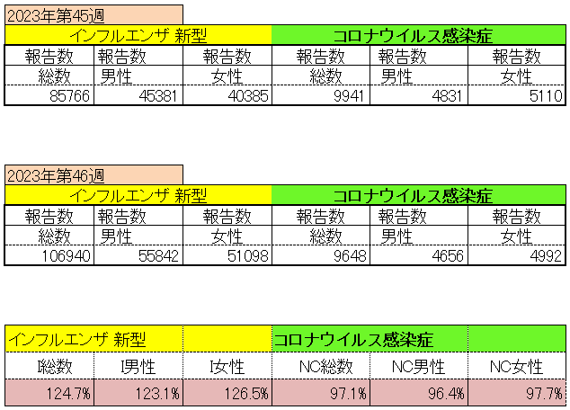
インフルエンザ と 新型コロナ

 |  | 対前週 インフルエンザ 124.7% 増加 新型コロナウイルス 2.9% 減少

47 感染症統計
届出感染症 第三類 腸管出血性大腸菌 |  |  |  |  |  |  |  |  |  |  |  |  |  | 届出感染症 第三類 細菌性赤痢菌
全国 報告数推移 医療機関からの届出数 |  |  |  |  |  |  |  |  |  |  |  |  |  | 全国 報告数推移 届出患者数（人）
 | 1月 | 2月 | 3月 | 4月 | 5月 | 6月 | 7月 | 8月 | 9月 | 10月 | 11月 | 12月 | 合計 |  | 1月 | 2月 | 3月 | 4月 | 5月 | 6月 | 7月 | 8月 | 9月 | 10月 | 11月 | 12月 | 合計
12-21年月平均 | 68 | 56 | 67 | 103 | 188 | 415 | 607 | 866 | 556 | 366 | 217 | 135 | 3,633 | 12-21年月平均 | 8 | 9 | 13 | 7 | 9 | 9 | 8 | 11 | 9 | 19 | 11 | 12 | 124
 |  |  |  |  |  |  |  |  |  |  | 今週 |  |  |  |  |  |  |  |  |  |  |  |  |  | 今週
 |  |  |  |  |  |  |  |  |  |  | 69 |  |  |  |  |  |  |  |  |  |  |  |  |  | 1
2023年 | 82 | 62 | 99 | 112 | 224 | 524 | 521 | 767 | 454 | 387 | 329 |  | 3,561 | 2023年 | 1 | 1 | 4 | 2 | 2 | 7 | 7 | 3 | 1 | 7 | 3 |  | 38
2022年 | 81 | 39 | 72 | 89 | 258 | 416 | 554 | 568 | 578 | 337 | 169 | 168 | 3,329 | 2022年 | 0 | 5 | 4 | 1 | 1 | 1 | 1 | 1 | 0 | 0 | 0 | 2 | 16
2021年 | 81 | 48 | 71 | 128 | 171 | 350 | 569 | 553 | 458 | 306 | 220 | 229 | 3,184 | 2021年 | 1 | 2 | 1 | 0 | 0 | 0 | 1 | 1 | 0 | 1 | 0 | 0 | 7
2020年 | 112 | 85 | 60 | 97 | 95 | 305 | 544 | 449 | 475 | 505 | 219 | 98 | 3,044 | 2020年 | 16 | 1 | 19 | 3 | 13 | 1 | 2 | 2 | 0 | 24 | 4 | 2 | 87
2019年 | 84 | 100 | 77 | 80 | 236 | 438 | 631 | 752 | 523 | 427 | 253 | 136 | 3,737 | 2019年 | 7 | 7 | 13 | 3 | 8 | 11 | 5 | 11 | 9 | 9 | 20 | 37 | 140
2018年10月3日、山梨県内の宿坊を利用した2グループ42名が赤痢にかかりました。使用水や従事者からは赤痢菌が検出されておらず現在のところ感染源は不明です。
2018年 | 41 | 44 | 67 | 103 | 311 | 415 | 539 | 1,165 | 534 | 297 | 205 | 92 | 3,813 | 2018年 | 9 | 22 | 18 | 9 | 21 | 14 | 6 | 13 | 7 | 81 | 31 | 37 | 268
埼玉県と群馬県の総菜店で販売されたポテトサラダを食べた人が腸管出血性大腸菌O157に感染した、という集団食中毒に関するニュースが2017年8月21日以降、新聞やテレビで取り上げられました。
2017年 | 57 | 35 | 95 | 112 | 131 | 340 | 483 | 1339 | 614 | 349 | 236 | 68 | 3,859 | 2017年 | 19 | 12 | 8 | 12 | 7 | 15 | 16 | 12 | 16 | 6 | 12 | 6 | 141
2016年 | 68 | 42 | 44 | 75 | 135 | 448 | 507 | 808 | 795 | 313 | 246 | 143 | 3,624 | 2016年 | 9 | 16 | 12 | 6 | 7 | 14 | 9 | 14 | 9 | 9 | 8 | 7 | 120
2011年8月に外食チェーン店が原因とされた赤痢菌Shigella sonneiの広域集団感染事例が青森県、宮城県、山形県、福島県において発生した。本事例は、それとほぼ同時期に発生しておりその関連性が強く疑われた事例である。
※2023年 第46週（11/21～12/3） 現在 |  |  |  |  |  |  |  |  |  |  |  |  |  | ※2023年 第46週（11/21～12/3） 現在

 | 腸管出血性大腸菌 |  | 単月としては多い |  |  |  |  |  |  |  |  |  |  |  | 赤痢 | やや増加 コロナ前に近づく
Ｈ２９／８月は非常に多かった

腸管出血性大腸菌
 | 2023年 | 2022年 | 2021年 | 2020年 | 2019年 | 2018年 | 2017年 | 2016年 | 2015年
2016年 | 82 | 81 | 81 | 112 | 84 | 41 | 57 | 68
68 | 62 | 39 | 48 | 85 | 100 | 44 | 35 | 42
42 | 99 | 72 | 71 | 60 | 77 | 67 | 95 | 44
44 | 112 | 89 | 128 | 97 | 80 | 103 | 112 | 75
75 | 224 | 258 | 171 | 95 | 236 | 311 | 131 | 135
135 | 524 | 416 | 350 | 305 | 438 | 415 | 340 | 448
448 | 521 | 554 | 569 | 544 | 631 | 539 | 483 | 507
507 | 767 | 568 | 553 | 449 | 752 | 1,165 | 1,339 | 808
808 | 454 | 578 | 458 | 475 | 523 | 534 | 614 | 795
795 | 387 | 337 | 306 | 505 | 427 | 297 | 349 | 313
313 | 329 | 169 | 220 | 219 | 253 | 205 | 236 | 246
246 |  | 168 | 229 | 98 | 136 | 92 | 68 | 143
143
3,624
細菌性赤痢菌
 | 2023年 | 2022年 | 2021年 | 2020年 | 2019年 | 2018年 | 2017年 | 2016年
 | 1 | 0 | 1 | 16 | 7 | 9 | 19 | 9
 | 1 | 5 | 2 | 1 | 7 | 22 | 12 | 16
 | 4 | 4 | 1 | 19 | 13 | 18 | 8 | 12
 | 2 | 1 | 0 | 3 | 3 | 9 | 12 | 6
 | 2 | 1 | 0 | 13 | 8 | 21 | 7 | 7
 | 7 | 1 | 0 | 1 | 11 | 14 | 15 | 14
 | 7 | 1 | 1 | 2 | 5 | 6 | 16 | 9
 | 3 | 1 | 1 | 2 | 11 | 13 | 12 | 14
 | 1 | 0 | 0 | 0 | 9 | 7 | 16 | 9
 | 7 | 0 | 1 | 24 | 9 | 81 | 6 | 9
 | 3 | 0 | 0 | 4 | 20 | 31 | 12 | 8
 |  | 2 | 0 | 2 | 37 | 37 | 6 | 7

コロナ５類移行に伴う 人の往来の増加、会食機会の増加。 食肉原材不足から 衛生度合いの低い原材料の市場への放出?

※2023年 第11週（3/13～3/19） 現在

 |  |  |  |  |  |  |  |  |  |  |  |  |  |  | 腸管系感染症は新型コロナウイルス予防の手洗い、手指消毒で
 |  |  |  |  |  |  |  |  |  |  |  |  |  |  | 圧倒的に感染防御できている

47 残留農薬 等
残留農薬 (11/27-12/3)
【回収】ニオイタコノキ 一部残留農薬基準超過(ID:48064) - リコールプラス
ピーケイサイアム 「ニオイタコノキ 一部残留農薬基準超過」 回収 事業者： ピーケイサイアム有限会社 連絡先 千葉県松戸市 製品： ニオイタコノキ:生鮮・冷蔵 販売期間： 2023/11/13 ～ 2023/11/17 ジャンル： 食品 関連ワード： ニオイタコノキ 残留農薬 基準値超過 重要なお知らせ： https://ifas.mhlw.go.jp/faspub/_link.do?i=IO_S020502&p=RCL20… ★この記事には、検出された残留農薬名がなにも書かれていません。これは正しい公表とは言えないと思います。皆さん確認してみてください。
https://www.recall-plus.jp/info/48064
JAいしのまき 「ほうれん草 一部残留農薬成分基準値超過」 回収
具体的でわかりやすい告知
こちらのほうが詳しい上等という点で安心感が増します。
・残留農薬成分基準値超過 クレソキシムメチルが食品衛生法基準（0.01ｐｐｍ）を超過し、0.20ｐｐｍ検出された。 食品衛生法第20条に該当 回収着手時点における 販売地域：宮城県仙台圏域 販売先 ：杜旬青果店 藤崎寺岡店 イオンタウン仙台泉大沢店株式会社菜果 杜の市場 販売日 ：2023年11月13日（月）から11月28日（火）まで 販売数量：1,600袋 回収に着手した年月日 2023-11-29 回収が終了した年月日 回収情報の周知方法】 販売店におけるPOPにより周知 健康への危険性の程度 CLASSⅢ ・添加物の使用基準違反食品 ・急性参照用量を超えない農薬が残留した野菜や果物 など
https://ifas.mhlw.go.jp/faspub/_link.do?i=IO_S020502&p=RCL202303384
ニュージーランド 農薬化合物の最大残留基準を改訂
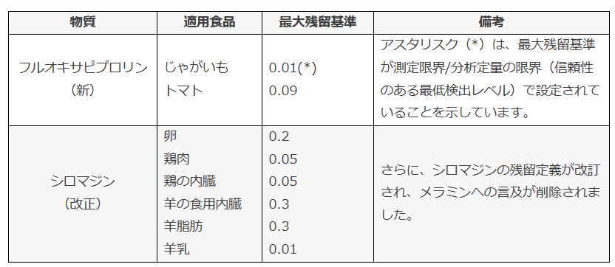 2023年11月10日に、ニュージーランド第一次産業省（Ministry for Primary Industries: MPI）は「食品通知：農薬化合物の最大残留基準」を公表し、7月に発行された以前のバージョンを置き換えました。この通知により、フルオキサピプロリンの新しい最大残留基準が設定され、カルベンダジム、シロマジン、フルララネルの既存最大残留基準が改定されました。通知中の最大残留基準リストは、今年11月13日から適用されています。 以下には、一部修正された農薬化合物が示されています。 ChemLinkedは、専門の技術チームを備えて、化学品のみならず世界各国の食品、化粧品規制のある国および地域での規制コンサルティング業務もご提供しております。また、お客様のビジネスに合わせたカスタマイズされた専門的な規制レポートも提供可能です。食品・化粧品業界での規制に関するお悩みやご質問がある場合は、ぜひrose@chemlinked.comまでお気軽にお問い合わせください。
https://jp.chemlinked.com/news/niyusu/Nyujirando-noyaku-kagobutsu-no-saidai-zanryu-kijun-o-kaitei
【残留農薬】半発酵茶からカルバリル検出
台湾から輸入された半発酵茶から、人の健康を損なうおそれのない量として定める量を超えてカルバリルが検出されました。 カルバリルは、カルバメート系殺虫剤であり、神経系のアセチルコリンエステラーゼ活性を阻害することで殺虫効果を発現します。 また、植物成長作用があるため、りんご等の摘果剤としても利用されています。 食環境衛生研究所では残留農薬検査をおこなっております。
https://www.shokukanken.com/post-13756/
県内産「しゅんぎく」の残留農薬基準値超過について
毎年度計画的に実施している食品中の残留農薬検査において、このたび、県内産「しゅんぎく」から食品衛生法に基づく残留基準値を超える農薬を検出したので、お知らせします。 1 検査 収去年月日：令和5年11月27日（月曜日） 収去先 ：山口県農業協同組合(遊気百菜館(ゆうきひゃくさいかん) 収去実施機関 収去品 農薬成分 検出濃度 基準値 柳井環境保健所 しゅんぎく エトフェンプロックス（殺虫剤） 0.53ppm 0.01ppm 【健康への影響】 検出濃度から、健康被害のおそれはない（「1日摂取許容量（ADI）」を超えない） ※「1日摂取許容量（ADI）」とは、人が毎日、一生涯、食べ続けても、健康被害が生じないと考えられる量で、今回検出された残留濃度のエトフェンプロックスを含むしゅんぎくを、体重50kgの人が毎日2.9kg食べ続けても健康に影響はありません。
https://www.pref.yamaguchi.lg.jp/press/236558.html

注意 食品に関わる記事の一部をご紹介します。詳しくはリンク先のページよりご確認ください。
なお、情報提供ページは提供者側により短期間で削除される場合もあります。予めご了解ください。

